üüripinna jagamise põhimõtted
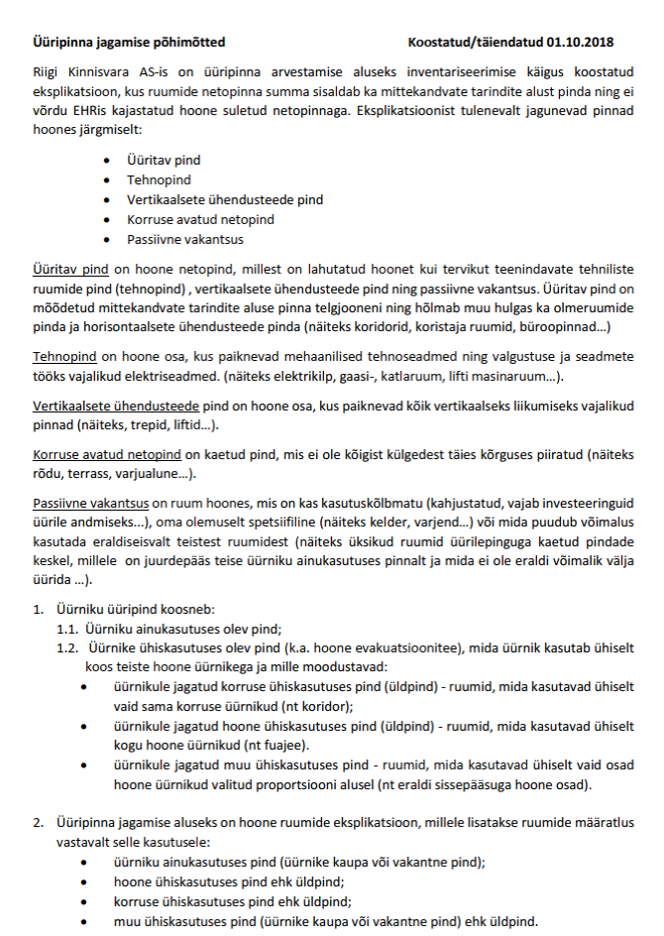
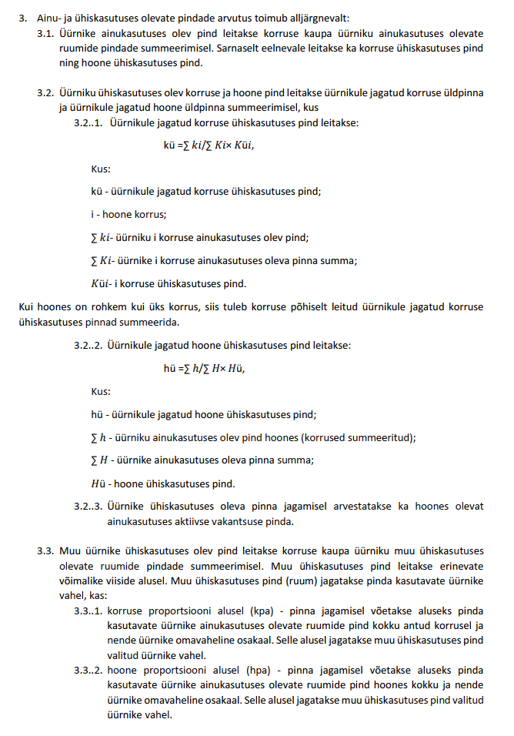
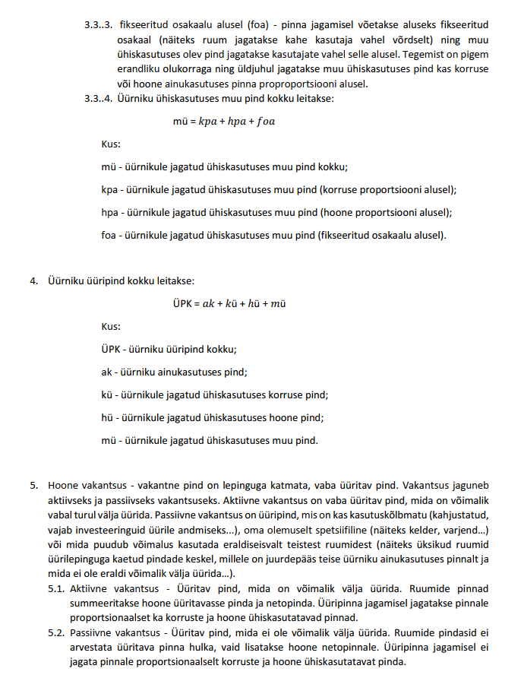

Juhend haldurile
JUHEND HALDURILE EKSPLIKATSIOONI TÄITMISEKS ÜÜRIPINNA INFOGA
Lisada Lepingu lisa lehele üürnike nimekiri koos üürikoodidega.
Eksplikatsioon lehel alustada üüripindade jagamist veerus Jaotus.
Üüripinda tuleb jagada ainult ruumidele mille kategooriaks on märgitud ÜÜRITAV PIND. Teistes kategooriates ruume ei arvestata üüripindade arvutustesse ja üüripinnaga seonduvad veerud jäetakse täitmata.
Ruumi üüripinna jagamisel jaotuse veerus on kuus valikut.
Ainukasutuses pind märkida siis kui ruumi kasutab üks üürnik või kui ruum on vakantne.
Korruse üldpind märkida siis kui ruumi kasutavad ühiselt vaid sama korruse üürnikud (nt koridor). Pind jagatakse vastava korruse ainukasutuses üüripinna proportsiooni alusel.
Hoone üldpind märkida siis kui ruumi kasutavad ühiselt kogu hoone üürnikud (nt fuajee). Pind jagatakse kogu hoone ainukasutuses üüripinna proportsiooni alusel.
Ühiskasutuses muu pind (korrus) märkida siis kui soovitakse pinda jagada valitud üürnikele korruse proportsiooni alusel.
Ühiskasutuses muu pind (hoone) märkida siis kui soovitakse pinda jagada valitud üürnikele hoone proportsiooni alusel.
Ühiskasutuses muu pind (muu) märkida siis kui soovitakse pinda jagada valitud üürnikele vabalt valitud jagamise alusel.
Peale jaotuse valikut tekib automaatselt Jaotus ENG veergu jaotusele vastav tunnus.
Üürnike veerg tuleb täita ainult ruumidel millele on jaotuseks märgitud Ainukasutuses pind. Korruse ja Hoone üldpind jaotuste puhul jäetakse Üürniku ja Ürikoodi veerg tühjaks. Üürniku valimisega täitub automaatselt Üürikoodi veerg üürniku üürikoodiga.
Vakantse pinna märkimisel tulev Üürniku veerus valida Aktiivne vakantsus.
Kasutades jaotust Ühiskasutuses muu pind (korrus) või (hoone) siis tuleb lisa tabelis märkida soovitud üürnikele vastav märge. 1,0 - Üürnikule jagatakse ruumist pinda. 0,0 - Üürnikule ei jagata ruumist pinda.
Kasutades jaotust Ühiskasutuses muu pind (muu) siis tuleb lisa tabelis märkida soovitud üürnikele vastavad protsentid, osad või ruutmeetrid. Protsendid (100%) 50,0 / 50,0 - 10m2 ruumi puhul mõlemale üürnikule 5m2. Osad (5,0) 1,0 / 4,0 - 10m2 ruumi puhul esimesele üürnikule 2,0m2 ja teisele 8,0m2 ruumi pinnast. Ruutmeetrid (35,0m2) 25,0 / 10,0 - 35m2 ruumi puhul esimesele üürnikule 25,0m2 ja teisele 10,0m2 ruumi pinnast
Peale üüripinna jagamist summeeritakse automaatselt Lepingu lisa lehele üüripinna info.
Üüripinna arvestamise loogika:
AINUKASUTUSES PIND - Üüritav pind millele märgitud jaotuseks Ainukasutuses pind ja märgitud üürnik.
ÜHISKASUTUSES KORRUSE PIND - Üüritav pind millele märgitud jaotuseks Korruse üldpind..
ÜHISKASUTUSES HOONE PIND - Üüritav pind millele märgitud jaotuseks Hoone üldpind.
ÜHISKASUTUSES MUU PIND - Üüritav pind millele märgitud jaotuseks Ühiskasutuses muu pind (korruse), (hoone) või (muu).
Täpsustav info Ühiskasutuses muu pind kohta.
Seda pinda käsitletakse täiesti eraldi seisvana ja korruse ega hoone proportsioonides ei arvestada kui üürniku ainukasutust. Kui vaadata üüripindade koondtabelit. Siis on näha , et hoone ainukasutus on 40,0m2 ja see on jagunenud kõigile osapooltele võrdselt. Antud näite puhul on kõik ruumid ühel korrusel ja korruse ega hoone proportsioonidel erinevust ei ole. Tabelis on näha, et ainukasutuse proportsiooni järgi on korruse ja hoone üldpindasi jagatud kõigile 25% osakaalu järgi. Selle järgi tuleb see välja ,et ei ole proportsioonides arvestatud Ühiskasutuses muu pind pindasi üldpindade osakaalude määramisel.

